Français
Altman Z-score (notation)
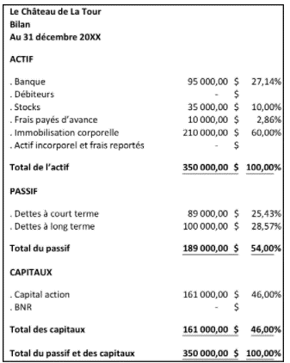

1. EBIT (Bénéfice avant intérêts et impôts) | 61600.000
2. Total Actif | 350000.000
3. Chiffre d'Afaires (net) | 700000.000
4. Valeur de marché des actions | 133000.000 |  | 20% | 5
5. Total Passif | 189000.000 |  | 26600 | 133000
6. Actif courant | 140000.000
7. Passif courant | 89000.000
8. Bénéfices non répartis | 161000.000

Composant | Ponderation | Definition | Valeur
X1 | 1.200 | Fonds de Roulement / Total Acitf | 0.15 | =(C9-C10)/C5
X2 | 1.400 | Bénéfices non répartis / Total Actif | 0.46 | =C11/C5
X3 | 3.300 | EBIT (Bénéfice avant intérêts et impôts) / Total Actif | 0.18 | =C4/C5
X4 | 0.600 | Valeur de marché des actions / Total Passif sans FP | 0.70 | =C7/C8
X5 | 0.990 | Chiffre d'Affaires / Total Actif | 2.00 | =C6/C5

Notation Altman Z | 3.80 | =SOMMEPROD(C14:C18,E14:E18)
Resultat | Zone sûre | =SI(C21>2.99,"Zone sûre",SI(C21<1.81,"Zone détresse","Zone grise"))

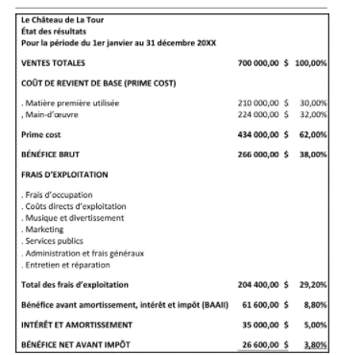
Zone sûre | >2.99
Zone grise | 1.81 - 2.99
Zone détresse | <1.81

